Blad1
Verhouding uitgelezen waarde t.o.v afstand
afstand (cm) | adc (12-bit)
0 | 650
5 | 1975
10 | 1860
15 | 1300
20 | 1000
25 | 840
30 | 670
35 | 360
40 | 400
45 | 370
50 | 290
55 | 300
60 | 240
65 | 250
70 | 240
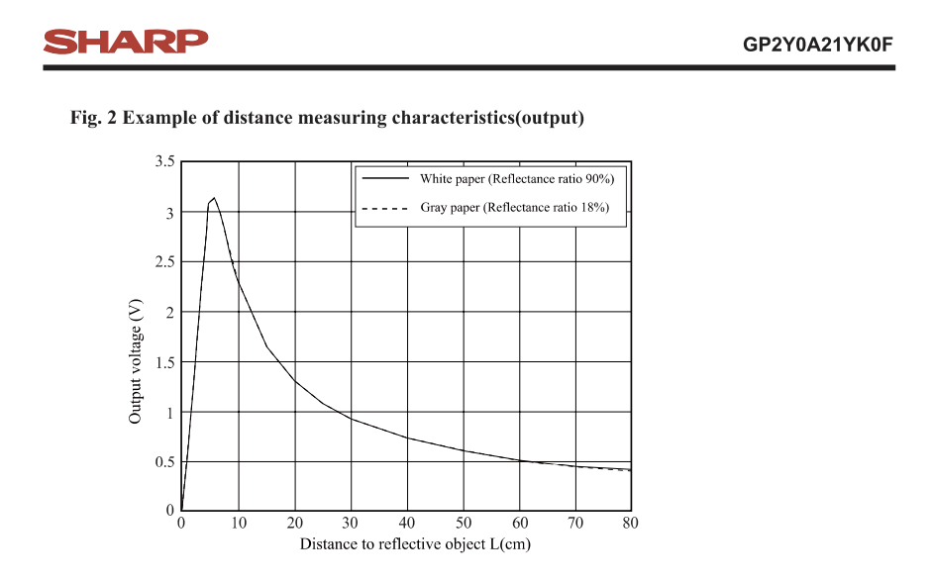
75 | 260
80 | 280

De grafiek van de metingen komt overeen met deze van de datasheet. De sensor is vanaf 5cm uitleesbaar en zal vanaf 50cm niet veel van waarde meer veranderen.

